Sheet1
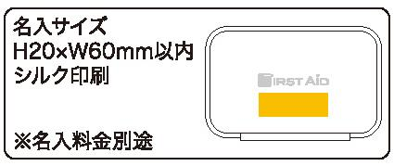
提 案 書

コンパクトファーストエイドキット 15点セットCF-15 |  | 参考上代 | ¥1,500 | 販売価格
 |  | （税別） |  | （税別）
【JAN】 | 4562121886582
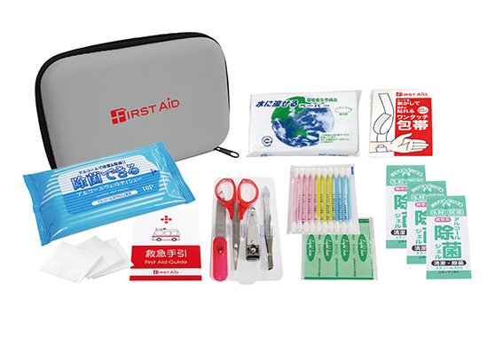 |  |  | 【商品番号】 CF15-70 【本体サイズ】 収納ケース：165×110×38ｍｍ 【パッケージサイズ】 175×117×50㎜・196ｇ 【個装形態】 化粧箱入 【入数】 60 【セット内容】 収納ケース・絆創膏５P・ワンタッチ包帯・コットンパフ３P・水に流せるペーパー・救急手引・除菌ジェル×３・除菌アルコールウェットティッシュ・綿棒１０P・爪切り・爪やすり・毛抜き・はさみ 【商品説明】 バッグやリュックにキャリングしやすい便利なセミハードケースに入ったミニマム救急セット 【備考】 ※セット商品の色・柄は写真と異なる場合があります 【生産国】 日本・中国・タイ

